Graphique
Culture, médias, emploi du temps, langues, religions en quelques graphiques ou carte (Langues1, en 2020)
Kultur, Medien, Zeitverwendung, Sprachen, Religionen in einigen Grafiken oder Karte (Sprachen1 2020)
—
Situation au 31 décembre. Personnes de 15 ans et plus dans des ménages privés, sans les diplomates, fonctionnaires internationaux et membres de leurs familles
Stand am 31. Dezember. Personen ab 15 Jahren in Privathaushalten, ohne die Diplomaten, internationale Funktionäre und deren Angehörige

G16-01

Population résidante permanente par langue nationale principale, en 2020 | Population résidante permanente par langue étrangère principale, en 2020
Ständige Wohnbevölkerung nach Hauptlandessprache 2020 | Ständige Wohnbevölkerung nach ausländischer Hauptsprache 2020
En % de la population totale / In % der Gesamtbevölkerung | En % de la population totale / In % der Gesamtbevölkerung

 | Suisse / Schweiz | Canton de Fribourg / Kanton Freiburg
Romanche Rätoromanisch | 0.5% | 0.0%
Italien Italienisch | 8.3% | 2.6%
Allemand Deutsch | 62.3% | 26.2%
Français Französich | 22.6% | 68.5%
Autres langues Andere Sprachen | 3.3%
Néerlandais Niederländisch | 0.1%
Tamoule Tamil | 0.2%
Arabe Arabisch | 0.6%
Turc Türkisch | 0.8%
Serbe, croate Serbisch, Kroatisch | 0.8%
Espagnol Spanisch | 1.8%
Albanais Albanisch | 2.5%
Anglais Englisch | 3.4%
Portugais Portugiesisch | 7.6%

Population résidante permanente par nombre de langues principales, en 2020 | Population résidante permanente des districts, par langue principale, en 2020
Ständige Wohnbevölkerung nach Anzahl Hauptsprachen 2020 | Ständige Wohnbevölkerung der Bezirke nach Hauptsprache 2020

 | Suisses de naissance Schweizer seit Geburt | Suisses par naturalisation Schweizer durch Einbürgerung | Etrangers Ausländer
Multilingue Mehrsprachig | 2,263 | 1,472 | 3,871
Bilingue Zweisprachig | 12,036 | 6,505 | 16,116
Monolingue Einsprachig | 168,305 | 16,303 | 39,222
Total | 182,604 | 24,280 | 59,209
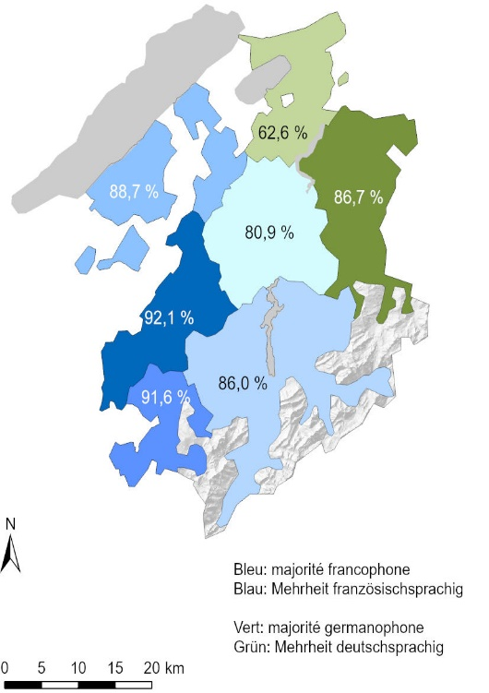

1Estimation à partir d'un relevé par échantillon. Les personnes interrogées avaient la possibilité de mentionner plusieurs langues principales. Jusqu'à trois langues ont été considérées,
ce qui explique les sommes qui peuvent être plus élevées que le total
2Schätzung aufgrund einer Stichprobenerhebung. Die Befragten konnten mehrere Hauptsprachen nennen. Bis zu drei Hauptsprachen je Person wurden berücksichtigt. Dies erklärt die
Summen, die höher als das Total sein können

Source: Relevé structurel 2020 - Office fédéral de la statistique, Neuchâtel / Service de la statistique du canton de Fribourg
Quelle: Strukturerhebung 2020 - Bundesamt für Statistik, Neuenburg / Amt für Statistik des Kantons Freiburg, g23-055

